Bug_01
Category | Label | Value
Bug ID | ID | BUG_01
 | Name | Không hiển thị thông báo lỗi khi nhập thiếu dấu '.' trong tên miền
 | Reporter | Lưu Thị An Duyên
 | Submit Date | 2024-12-26
Bug overview | Summary | Trong trang đăng ký, khi nhập email sai định dạng (tên miền thiếu dấu '.') thì hệ thống không thông báo lỗi
 | URL | https://laluz.vn/dang-ky/
 | Screenshot | 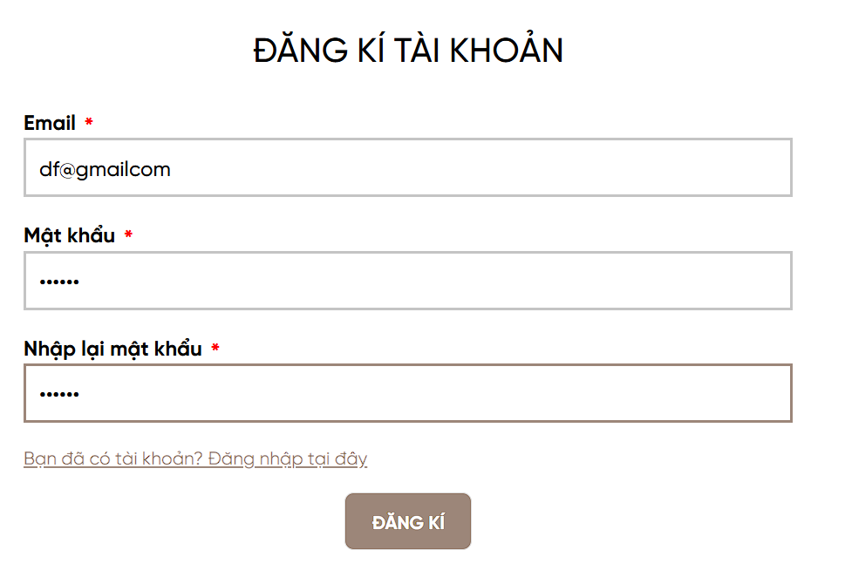
Environment | Operating System | Windows 11
 | Browser | Chrome
Bug details | Pre-condition | Truy cập vào trang web
 | Step to reproduce | B1: Mở trình duyệt và truy cập: https://laluz.vn/ B2: Nhấn Đăng nhập B3: Click [Bạn là thành viên mới? Đăng ký tại đây] B4: Nhập email sai định dạng (tên miền thiếu dấu '.')
 | Expected result | 1. Hệ thống thông báo lỗi và bắt nhập lại
 | Actual result | 1. Hệ thống không thông báo lỗi và cho đăng ký thành công 2. Điều hướng snag trang Tài khoản
Bug tracking | Severity | Low
 | Assigned to
 | Priority | Low
Note | Note

Bug_02
Category | Label | Value
Bug ID | ID | BUG_02
 | Name | Hiển thị sai thông tin tìm kiếm khi nhấn toàn dấu cách
 | Reporter | Lưu Thị An Duyên
 | Submit Date | 2024-12-26
Bug overview | Summary | Trong trang chủ, khi nhập vào ô tìm kiếm toàn dấu cách thì không hiện ra toàn bộ sản phẩm có trong cửa hàng
 | URL | https://laluz.vn/
 | Screenshot | 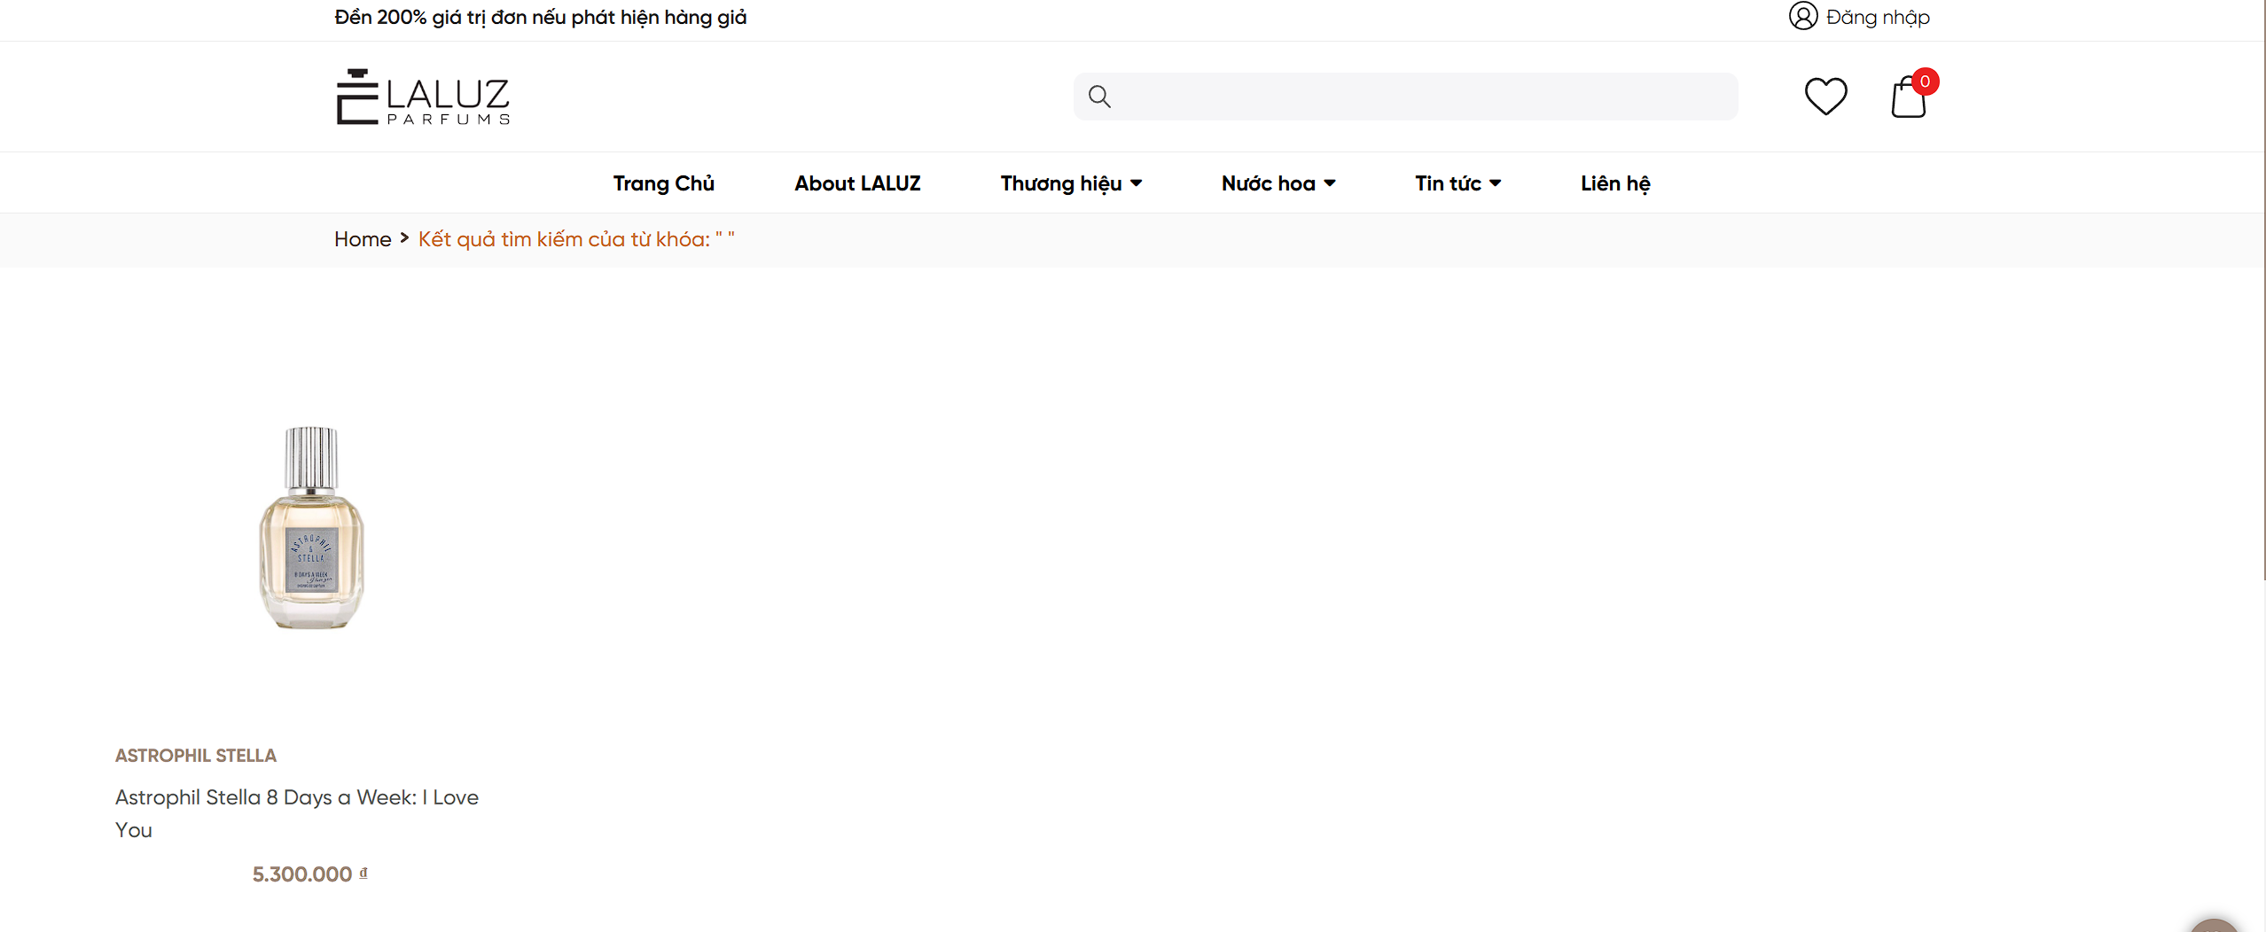
Environment | Operating System | Windows 11
 | Browser | Chrome
Bug details | Pre-condition | Truy cập vào trang web
 | Step to reproduce | B1: Mở trình duyệt và truy cập: https://laluz.vn/ B2: Nhập toàn dấu cách vào ô tìm kiếm B3: Nhấn enter
 | Expected result | 1. Hệ thống hiển thị toàn bộ sản phẩm có trong cửa hàng
 | Actual result | 1. Hệ thống hiển thị sản phẩm bất kì không liên quan
Bug tracking | Severity | Low
 | Assigned to
 | Priority | Low
Note | Note

Bug_03
Category | Label | Value
Bug ID | ID | BUG_03
 | Name | Báo lỗi khi nhấn tăng hoặc giảm số lượng trong giỏ hàng
 | Reporter | Lưu Thị An Duyên
 | Submit Date | 2024-12-26
Bug overview | Summary | Trong trang giỏ hàng, khi nhấn tăng hoặc giảm số lượng, hệ thống thay đổi số lượng tương ứng nhưng mà không thay đổi giá tiền
 | URL | https://laluz.vn/cart/
 | Screenshot | 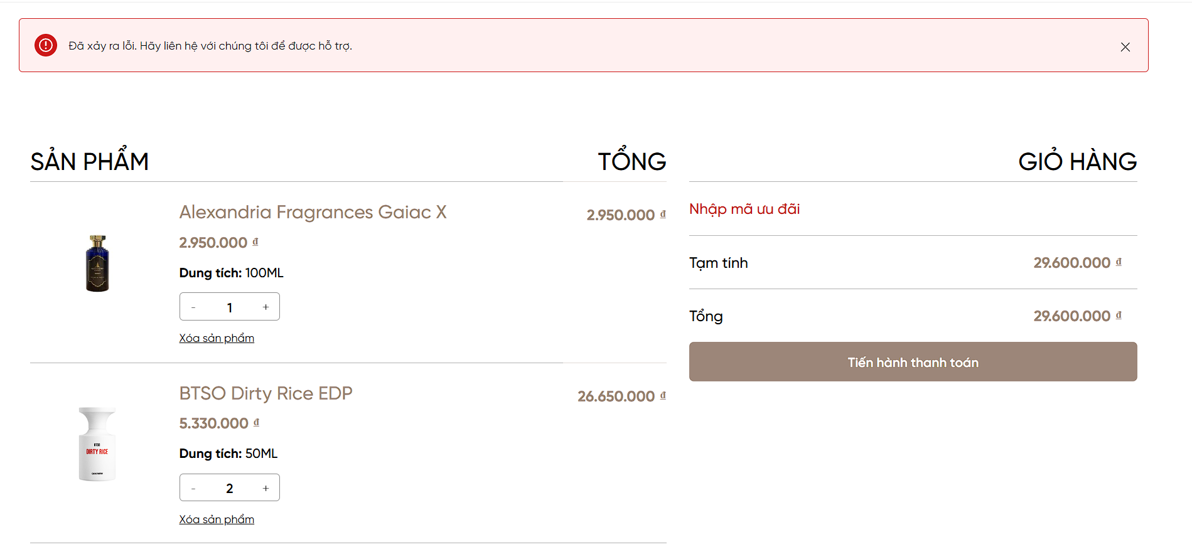
Environment | Operating System | Windows 11
 | Browser | Chrome
Bug details | Pre-condition | Truy cập vào trang web, đăng nhập thành công và truy cập vào trang giỏ hàng
 | Step to reproduce | B1: Mở trình duyệt và truy cập: https://laluz.vn/ B2: Đăng nhập thành công B3: Nhấn vào giỏ hàng B4: Nhấn tăng hoặc giảm số lượng
 | Expected result | 1. Hệ thống thay đổi số lượng tương ứng và cập nhật lại tổng tiền
 | Actual result | 1. Hệ thống thông báo lỗi "Đã xảy ra lỗi. Hãy liên hệ với chúng tôi để được hỗ trợ" 2. Giá tiền không cập nhật lại
Bug tracking | Severity | High
 | Assigned to
 | Priority | High
Note | Note

Bug_05
Category | Label | Value
Bug ID | ID | BUG_05
 | Name | Không thông báo lỗi khi nhập SĐT khác 10 số (mã vùng Việt Nam)
 | Reporter | Lưu Thị An Duyên
 | Submit Date | 2024-12-26
Bug overview | Summary | Trong trang đặt hàng, nhập SĐT khác 10 chữ số mà hệ thống không thông báo lỗi và vẫn cho đặt hàng
 | URL | https://laluz.vn/thanh-toan/
 | Screenshot | 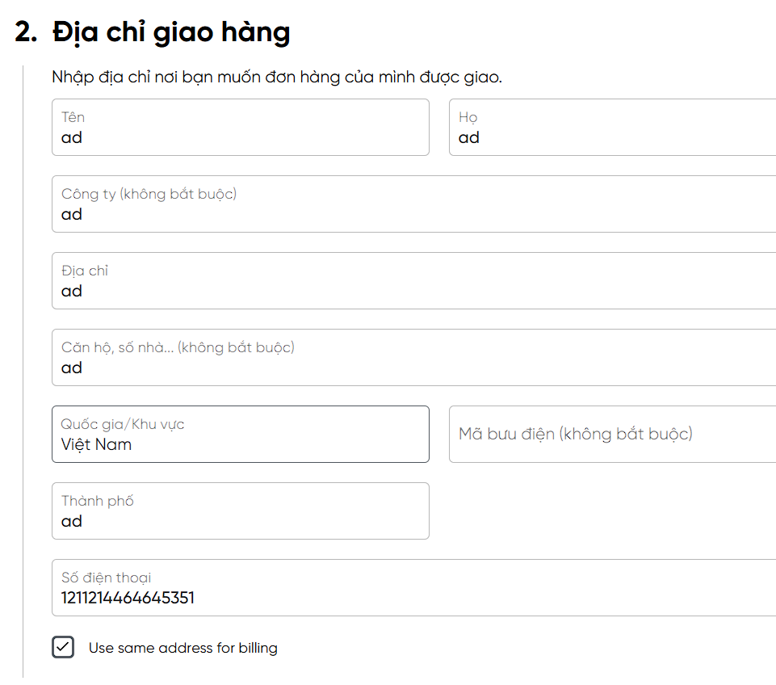 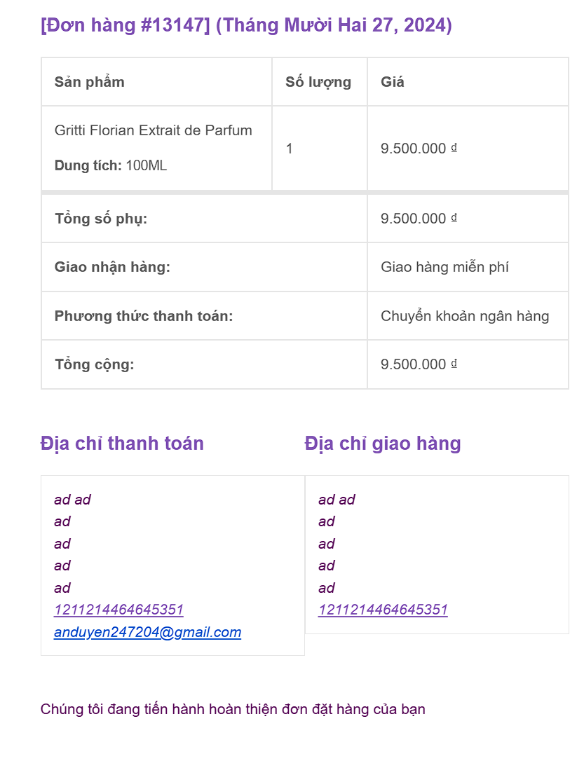
Environment | Operating System | Windows 11
 | Browser | Chrome
Bug details | Pre-condition | Truy cập vào trang web, đăng nhập thành công, chọn 1 sản phẩm bất kì rồi ấn mua ngay
 | Step to reproduce | B1: Mở trình duyệt và truy cập: https://laluz.vn/ B2: Đăng nhập thành công B3: Nhấn chọn mua sản phẩm bất kì B4: Nhập SĐT khác 10 chữ số
 | Expected result | 1. Hệ thống thông báo lỗi "Số điện thoại không hợp lệ"
 | Actual result | 1. Hệ thống không thông báo lỗi và vẫn cho đặt hàng
Bug tracking | Severity | High
 | Assigned to
 | Priority | High
Note | Note

Bug_06
Category | Label | Value
Bug ID | ID | BUG_06
 | Name | Không thông báo lỗi khi nhập SĐT không bắt đầu bằng số 0 (mã vùng Việt Nam)
 | Reporter | Lưu Thị An Duyên
 | Submit Date | 2024-12-26
Bug overview | Summary | Trong trang đặt hàng, nhập SĐT không bắt đầu bằng số 0 mà hệ thống không thông báo lỗi và vẫn đặt hàng thành công
 | URL | https://laluz.vn/thanh-toan/
 | 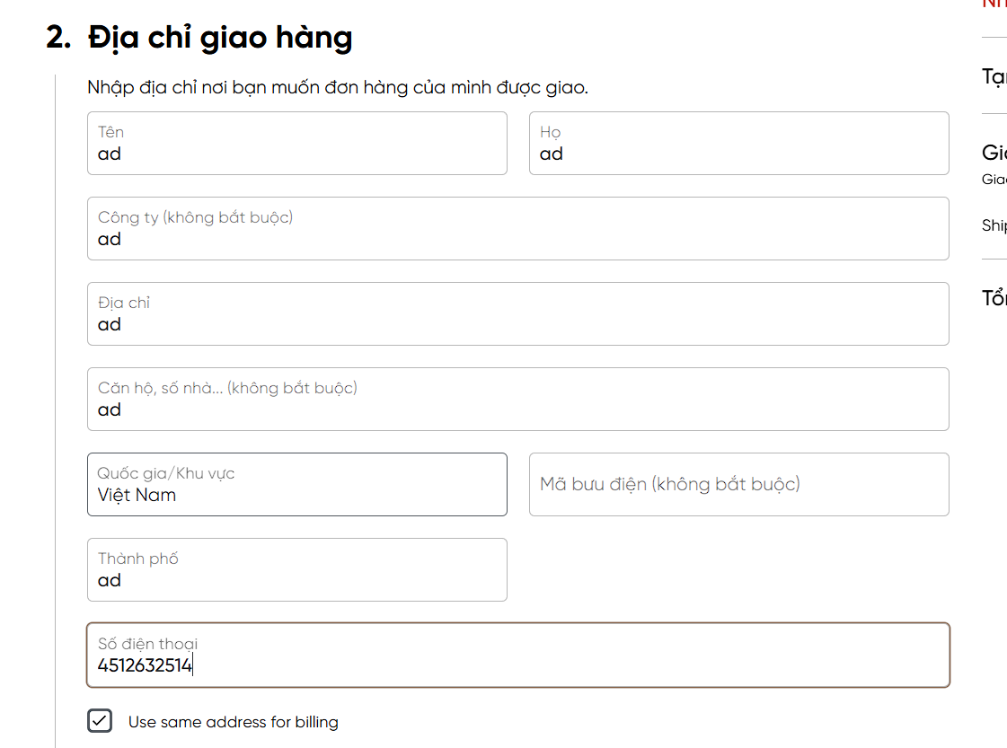 Screenshot | 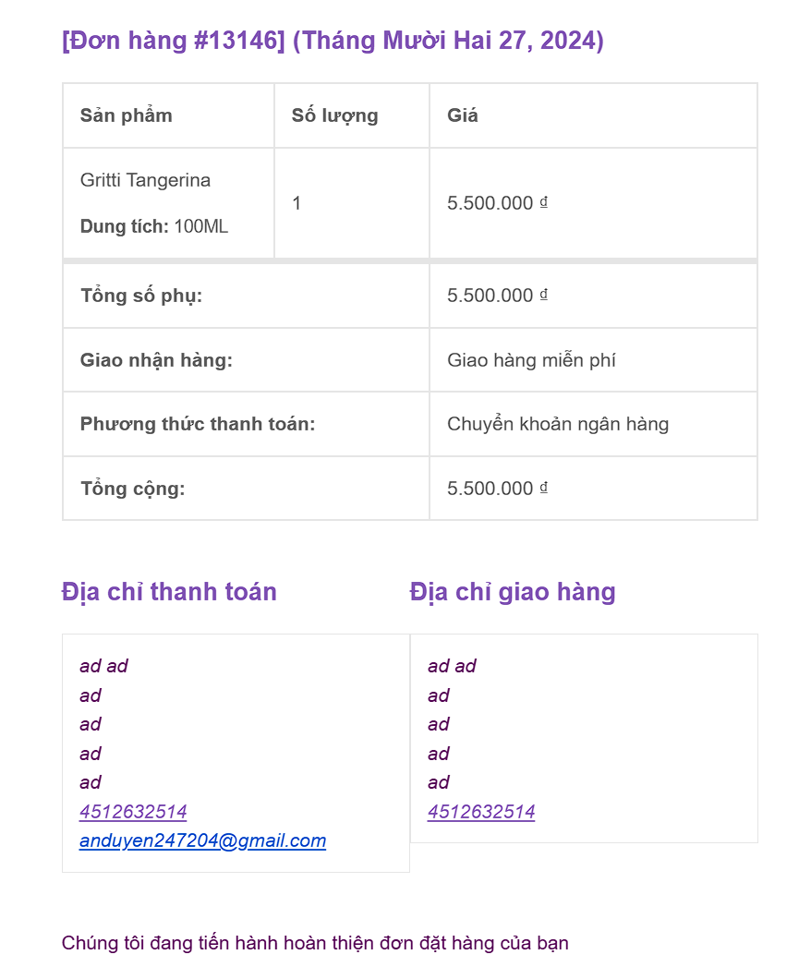
Environment | Operating System | Windows 11
 | Browser | Chrome
Bug details | Pre-condition | Truy cập vào trang web, đăng nhập thành công, chọn 1 sản phẩm bất kì rồi ấn mua ngay
 | Step to reproduce | B1: Mở trình duyệt và truy cập: https://laluz.vn/ B2: Đăng nhập thành công B3: Nhấn chọn mua sản phẩm bất kì B4: Nhập SĐT không bắt đầu bằng số 0
 | Expected result | 1. Hệ thống thông báo lỗi "Số điện thoại không hợp lệ"
 | Actual result | 1. Hệ thống không thông báo lỗi mà vẫn cho đặt hàng
Bug tracking | Severity | High
 | Assigned to
 | Priority | High
Note | Note

Bug_07
Category | Label | Value
Bug ID | ID | BUG_07
 | Name | Không thông báo lỗi khi nhập SĐT không bắt đầu bằng số 0 (mã vùng Việt Nam)
 | Reporter | Lưu Thị An Duyên
 | Submit Date | 2024-12-26
Bug overview | Summary | Trong trang tài khoản, nhập SĐT không bắt đầu bằng số 0 mà hệ thống không thông báo lỗi và vẫn cho thay đổi
 | URL | https://laluz.vn/account/
 | Screenshot | 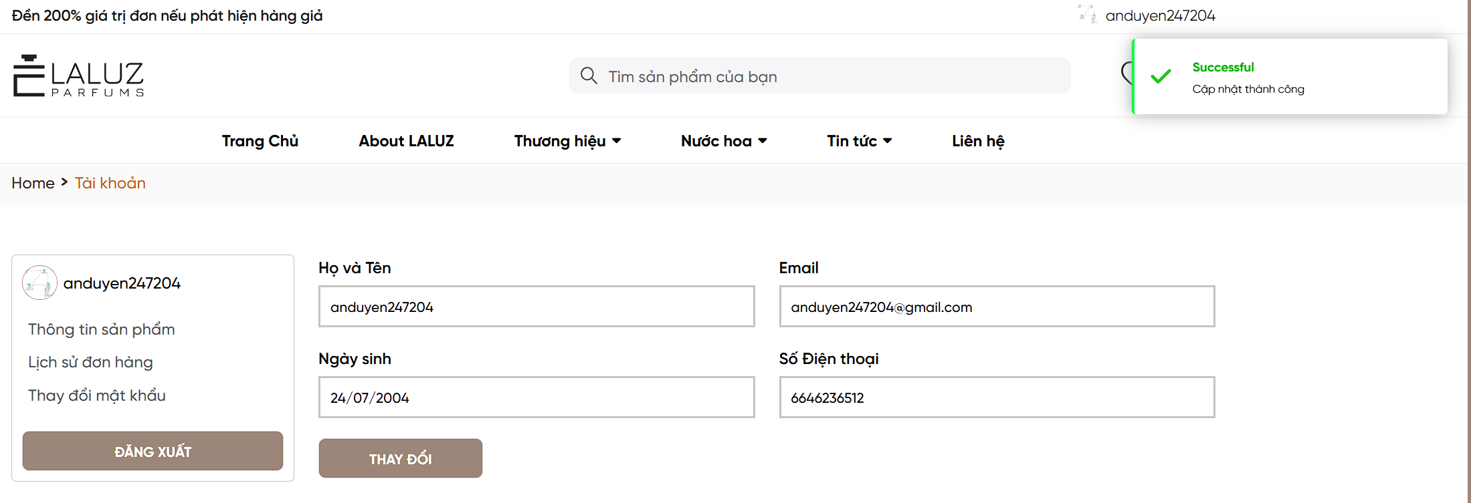
Environment | Operating System | Windows 11
 | Browser | Chrome
Bug details | Pre-condition | Truy cập vào trang web, đăng nhập thành công và truy cập vào trang Tài khoản
 | Step to reproduce | B1: Mở trình duyệt và truy cập: https://laluz.vn/ B2: Đăng nhập thành công B3: Truy cập vào trang Tài khoản B4: Nhập SĐT không bắt đầu bằng số 0
 | Expected result | 1. Hệ thống thông báo lỗi "Số điện thoại không hợp lệ"
 | Actual result | 1. Hệ thống thông báo cập nhật thành công
Bug tracking | Severity | Medium
 | Assigned to
 | Priority | Medium
Note | Note

